Content

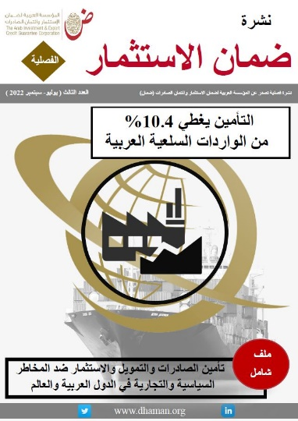
 | قاعدة بيانات مؤشرات التأمين في العالم
 | Database of Global Insurance Indicators
 | Last Update : September 2022 آخر تحديث: سبتمبر 2022

 | المحتوى
 | Content

1 | Outstanding Commitments in 2021 / الالتزامات القائمة لعام 2021
2 | New Commitments in 2021 / الالتزامات الجديدة لعام 2021
3 | الالتزامات الجديدة في المدى القصير لعام 2021 حسب القطاعات/ 2021 Short term New Commitment by Sectors
4 | الالتزامات الجديدة طويلة الأجل لعام 2020 حسب القطاعات/ New Commimtments for Longer-Toner Business -2021
5 | الالتزامات الجديدة لعام 2021 حسب المناطق/ 2021 New Commitment by regions
6 | الالتزامات الجديدة لعام 2021 حسب القطاعات والمناطق/ 2021 New Commitment by regions & Sectors
7 | الالتزامات الجديدة عبر الحدود لعام 2020 حسب الدول والمناطق / 2021 New Commitment by countries & Regions
8 | التعويضات المدفوعة والمستردة لعام 2021 / Claims paid and Recoveries in 2021
9 | التعويضات المدفوعة والمستردة لعام حسب الدول والمناطق 2021 / Claims paid and Recoveries by countries & Regions in 2021

